Аркуш1
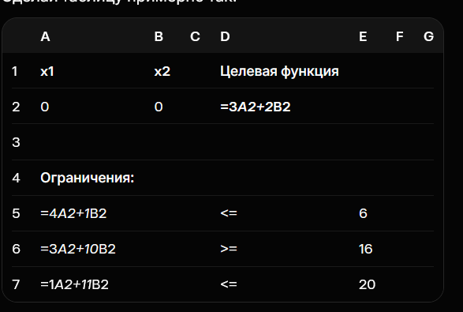
x1 | x2 |  | Целевая ф
1.0697674419 | 1.7209302326 |  | 6.6511627907

ОГР
6 |  | <= |  | 6
20.418604651 |  | >= |  | 16
20 |  | <= |  | 20

 |  |  |  |  |  | A | B | C | D | E | F | G
 |  |  |  |  | 1 | x1 | x2
 |  |  |  |  | 2 | 0 | 0
 |  |  |  |  | 3
 |  |  |  |  | 4 | Ограничения:
 |  |  |  |  | 5 |  |  |  |  | 6
 |  |  |  |  | 6 |  |  |  |  | 16
 |  |  |  |  | 7 |  |  |  |  | 20

